상품제안서
제로웨이스터 리유저블 코튼 에코백 | 상품코드: S48788

 |  |  |  |  |  |  | 02-713-8555 | www.synergygift.co.kr
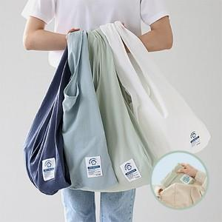

【상세/제작정보】 | <span style="font-size: 14pt;">※실크인쇄 20*20cm 이하 / 풀칼라인쇄 10*10cm 이하</span>

【인쇄/포장옵션】 | 실크, 풀칼라 / 포장불가능

【공급단가】 | 수량 | 50~ | 100~ | 300~ | 1,000~ | 3,000~
*VAT별도 | 단가 | 7,990원 | 7,740원 | 7,380원 | 7,130원 | 6,770원

【상품 URL】 | https://www.synergygift.co.kr:443/src/goods_detail.php?gdno=48788

